Sheet2
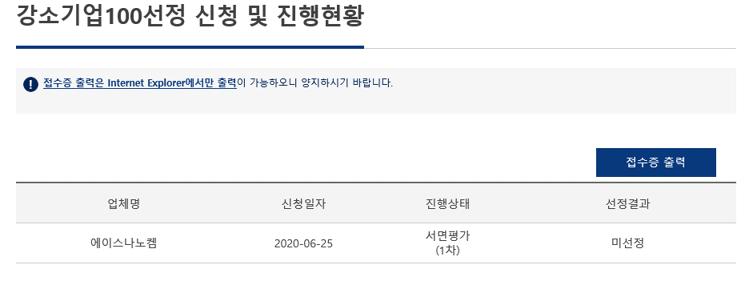
< 사이트 도메인 >
구분 | 도메인구분 | 디폴트 url(개발)
Homepage | main | http://devcms.kibo.or.kr/main/index.do
디지털지점 | digital | http://devcms.kibo.or.kr/digital/index.do
은행 | bank | http://devcms.kibo.or.kr/bank/index.do
VC | vc | http://devcms.kibo.or.kr/vc/index.do
기보동우회 | ? | http://devcms.kibo.or.kr/?/index.do

